状态迁移引子
引子
状态机的定义：指定系统所有可能的状态，以及状态间跳转的条件
举例：堆栈
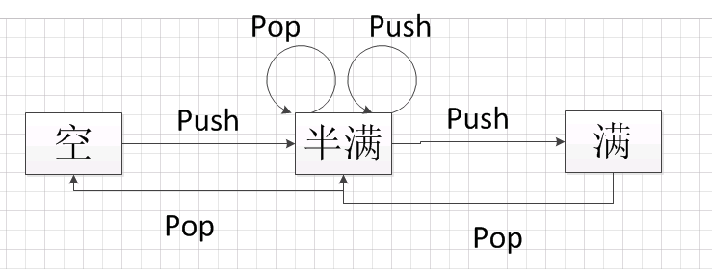

状态事件表：
初始状态 | 触发事件 | 下一状态 | 备注
空 | push | 半满
半满 | push | 半满
半满 | pop | 半满
半满 | push | 满
半满 | pop | 空
满 | pop | 半满
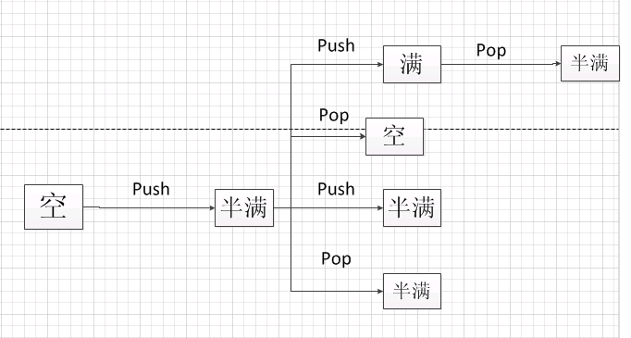

测试路径：
空——>push——>半满——>push——>半满
空——>push——>半满——>pop——>半满
空——>push——>半满——>push——>满—>pop—>半满
空——>push——>半满——>pop——>空

非法的测试用例
满——>push
空——>pop

状态迁移实例1
实例1
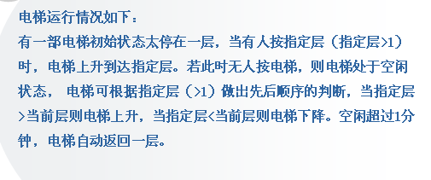

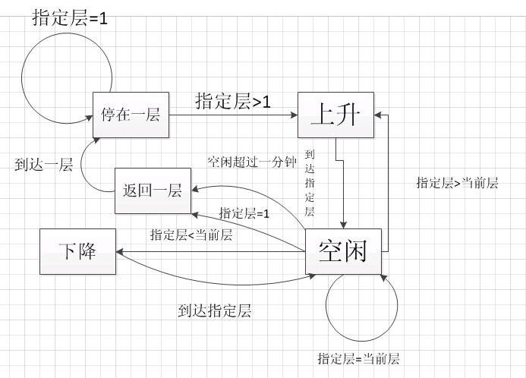

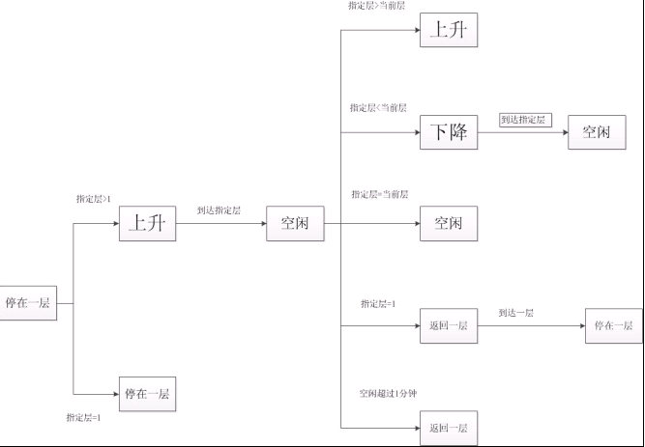
状态事件表
初始状态 | 触发事件 | 下一状态 | 备注
停在一层 | 指定层大于1 | 上升
停在一层 | 指定层=1 | 停在一层
上升 | 到达指定层 | 空闲
空闲 | 指定层大于当前层 | 上升
空闲 | 指定层小于当前层 | 下降
空闲 | 指定层=当前层 | 空闲
空闲 | 空闲超过1分钟 | 返回一层
下降 | 到达指定层 | 空闲
返回一层 | 到达一层 | 停在一层

测试路径
停在一层——>指定层大于1——>上升——>到达指定层——>空闲——>指定层大于当前层——>上升
停在一层——>指定层大于1——>上升——>到达指定层——>空闲——>指定层小于当前层——>下降——>到达指定层——>空闲
停在一层——>指定层大于1——>上升——>到达指定层——>空闲——>指定层等于当前层——>空闲
停在一层——>指定层大于1——>上升——>到达指定层——>空闲——>空闲超过1分钟——>返回一层——>到达一层——>停在一层
停在一层——>指定层等于1——>停在一层

非法测试路径
停在一层——>指定层小于1
返回一层——>指定层大于1

状态迁移实例2
实例2
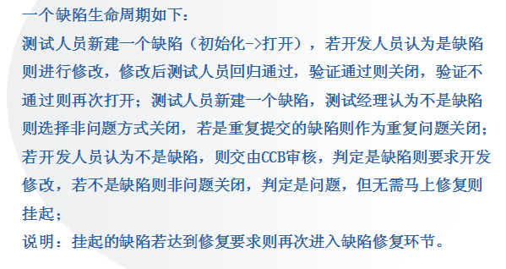

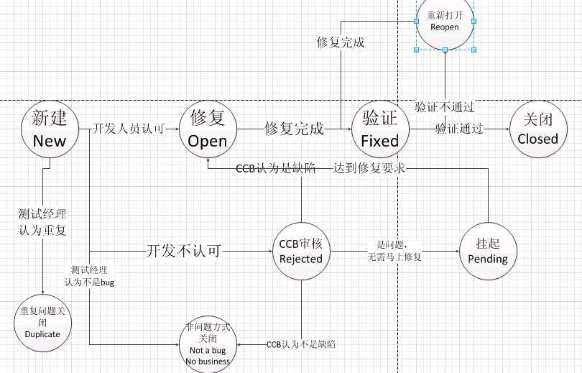

状态事件表
初始状态 | 触发条件 | 下一状态 | 备注
新建 | 开发人员认可 | 修复
新建 | 开发人员不认可 | CCB审核
新建 | 测试经理认为不是bug | 非问题关闭
新建 | 测试经理认为重复 | 重复问题关闭
修复 | 修复完成 | 验证
验证 | 验证通过 | 关闭
验证 | 验证不通过 | 重新打开
重新打开 | 修复完成 | 验证
CCB审核 | CCB认为是缺陷 | 修复
CCB审核 | CCB认为不是bug | 非问题关闭
CCB审核 | 是问题，无需马上修复 | 挂起
挂起 | 达到修复要求 | 修复

状态转换树
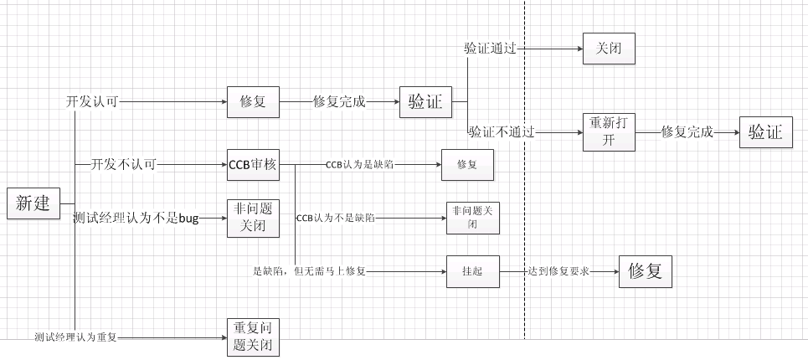

测试路径：
新建——>开发认可——>修复——>修复完成——>验证——>验证通过——>关闭
新建——>开发认可——>修复——>修复完成——>验证——>验证不通过——>重新打开——>修复完成——>验证
新建——>开发不认可——>CCB审核——>CCB认为是缺陷——>修复
新建——>开发不认可——>CCB审核——>CCB认为不是缺陷——>非问题关闭
新建——>开发不认可——>CCB审核——>是缺陷，但无需马上修复——>挂起——>达到修复要求——>修复
新建——>测试经认为不是缺陷——>非问题关闭
新建——>测试经理认为重复——>重复问题关闭

非法的测试路径：
新建——>验证通过
新建——>开发认为重复
新建——>CCB非问题关闭
新建——>开发直接关闭

综合练习
综合练习
Windows Media Player播放功能（开始菜单->附件->娱乐）
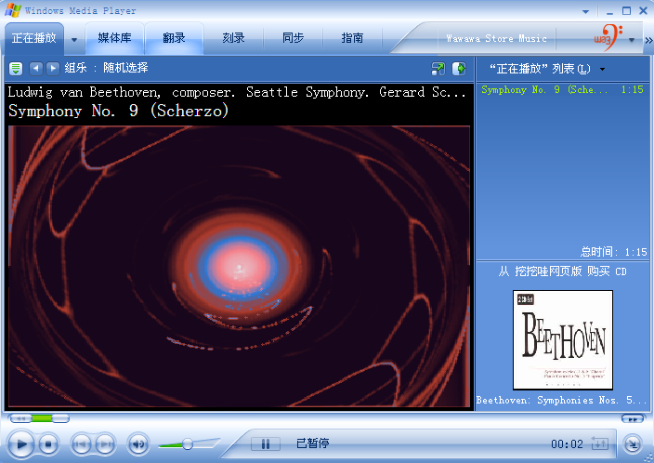

备注：C:\Documents and Settings\All Users\Documents\My Music\示例音乐
请考虑使用状态迁移法完成练习
说明：为降低难度，此题进仅考虑一种快进方式即可

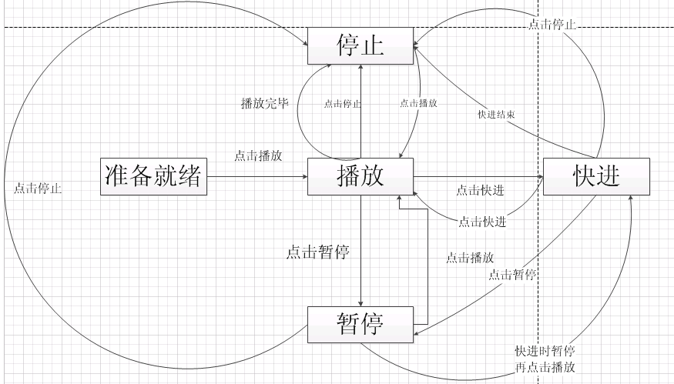

状态事件表
初始状态 | 触发事件 | 下一状态 | 备注
就绪 | 打开文件 | 播放
播放 | 点击暂停 | 暂停
播放 | 点击快进 | 快进
播放 | 点击停止 | 停止
播放 | 播放完成 | 停止
暂停 | 点击播放 | 播放
暂停 | 点击停止 | 停止
暂停 | 快进后点击暂停，再播放 | 快进
快进 | 点击快进 | 播放
快进 | 点击暂停 | 暂停
快进 | 点击停止 | 停止
快进 | 快进完成 | 停止
停止 | 点击播放 | 播放
停止 | 点击快进后播放 | 快进

状态转换树
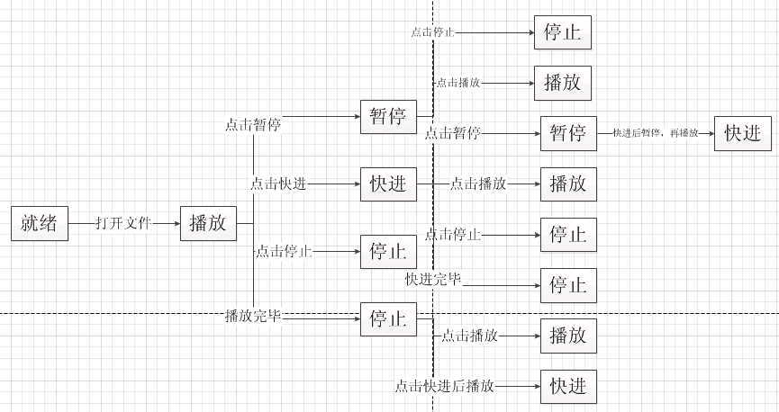

测试路径：
就绪——>打开文件——>播放——>点击暂停——>暂停——>点击停止——>停止
就绪——>打开文件——>播放——>点击暂停——>暂停——>点击播放——>播放
就绪——>打开文件——>播放——>点击快进——>快进——>点击暂停——>暂停——>点击播放——>快进
就绪——>打开文件——>播放——>点击快进——>快进——>点击快进——>播放
就绪——>打开文件——>播放——>点击快进——>快进——>点击停止——>停止
就绪——>打开文件——>播放——>点击快进——>快进——>快进完成——>停止
就绪——>打开文件——>播放——>点击停止——>停止
就绪——>打开文件——>播放——>播放完毕——>停止——>点击播放——>播放
就绪——>打开文件——>播放——>播放完毕——>停止——>点击快进后播放——>快进

非法的路径:

